Solicitud gráfica
 | Área: | Ciencias Naturales |  |  | Fecha:
 | Grado: | 11
 | Título del tema: | Las funciones oxigenadas |  |  | ¿Cuaderno de estudio o recurso? | Recurso
 | Editor: | Lyz Marcela Bernal Gómez |  |  | Motor del recurso | Diaporama F1

 | Código guión o recurso: | CN_08_01_REC10 | ← Para determinar este código, visite la hoja de Ayuda
 |  |  |  |  | ESPECIFICACIÓN DE ARCHIVOS A ENTREGAR
Núm. | Archivo Shutterstock o ruta en web | Imagen para: | Tipo | Ubicación de la imagen en el recurso Diaporama F1 | Nombre imagen SMALL | Tamaño imagen SMALL | Nombre imagen ZOOM | Tamaño imagen ZOOM | Descripción | Observaciones
IMG01 | 120899698 | Recurso Diaporama F1 | Fotografía | Contenido | CN_08_01_REC10_IMG01.png | 950 x 608 px |  |  |  | Realizar plantilla como se deja en imagen guía. Es para la presentación del recurso
IMG02 | 138916157 | Recurso Diaporama F1 | Fotografía | Contenido | CN_08_01_REC10_IMG02.png | 950 x 608 px |  |  |  | Por favor girar la imagen original de acuerdo a la imagen guía. por favor dejar espacio en blanco a la mitad izquierda para ubicar texto
IMG03 | 138916157 y 138170801 ver descripción y observaciones | Recurso Diaporama F1 | Ilustración | Contenido | CN_08_01_REC10_IMG03.png | 950 x 608 px |  |  |  | Unificar imágenes. por favor dejar espacio en blanco a la mitad izquierda para ubicar texto
IMG04 | Ver descripción y observaciones | Recurso Diaporama F1 | Ilustración | Contenido | CN_08_01_REC10_IMG04.png | 950 x 608 px |  |  |  | Realizar tabla igual a imagen guía por favor dejar espacio en blanco en la parte superior para incluir texto. Junto a correo de solicitud gráfica se anexa enlace Drive para que copien los textos.
IMG05 | Ver descripción y observaciones | Recurso Diaporama F1 | Ilustración | Contenido | CN_08_01_REC10_IMG05.png | 950 x 608 px |  |  |  | Realizar igual a la imagen guía. por favor dejar espacio en blanco a la mitad izquierda para ubicar texto
IMG06 | Ver descripción y observaciones 257287897,109792886, 94652845, 178802588, 115229260, 278200199, 135853673, 90183433, 316088402, 142402504, 245412856 | Recurso Diaporama F1 | Ilustración | Contenido | CN_08_01_REC10_IMG06.png | 950 x 608 px |  |  |  | Realizar tabla como se deja en imagen guía. Junto a correo de solicitud gráfica se anexa enlace Drive para que copien los textos.
IMG07 | 166755092 | Recurso Diaporama F1 | Fotografía | Contenido | CN_08_01_REC10_IMG07.png | 950 x 608 px |  |  | 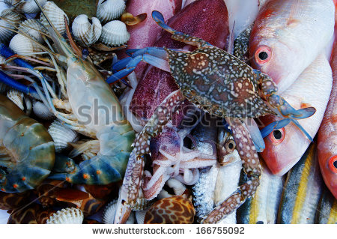 | Por favor dejar espacio en blanco al lado izquierdo para texto.
IMG08 | 133422803 y 57938230 | Recurso Diaporama F1 | Ilustración | Contenido | CN_08_01_REC10_IMG08.png | 950 x 608 px |  |  |  | Unificar imágenes. por favor dejar espacio en blanco a la mitad izquierda para ubicar texto
IMG09 | Ver descripción y observaciones | Recurso Diaporama F1 | Ilustración |  | #N/A | #N/A | #N/A | #N/A |  | Realizar igual a la imagen guía. Por favor es para ficha de estudiante

